Q1 template
Issue No | Description | Line
1 | Uninitialized variables | 6, 7
2 | Wrong usage of nextInt method | 11
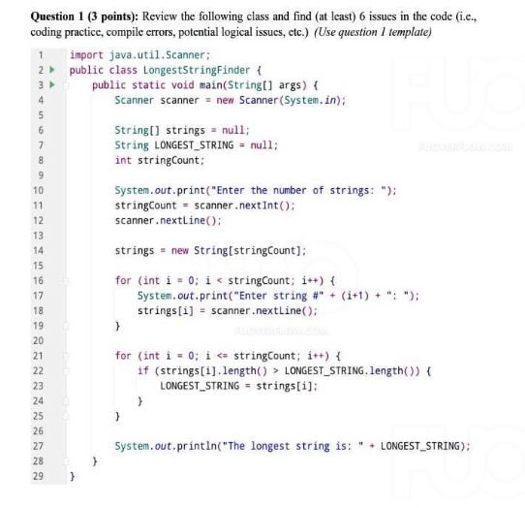
3 | Scanner not closed
4 | ArrayIndexOutOfBoundsException | 21
5 | NullPointerException | 22
6 | Off-by-one error in loop condition | 21
7 | No input validation | 11

* Notes: | Blue text is sample, needed to be deleted in the answer

Q2 template
Function Code |  | CountCharacters |  | Function Name |  |  |  |  |  | countCharacters
Created By |  | Nguyen Trong Nghia |  | Executed By
Lines of code |  |  |  | Lack of test cases |  |  |  |  |  | -2
Test requirement |  | The countCharacters method that counts the number of uppercase letters, lowercase letters, numeric characters, and special characters in a given input string. It returns a HashMap containing this information.
Passed |  | Failed |  | Untested |  |  |  |  |  | N/A/B |  |  | Total Test Cases
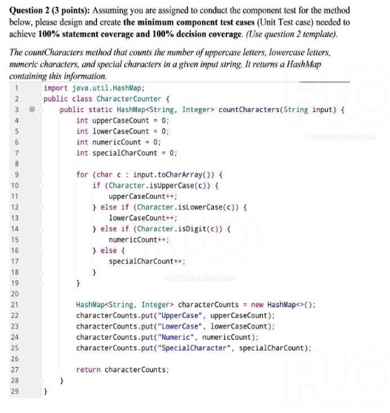
9 |  | 0 |  | 0 |  |  |  |  |  | 8 | 1 | 0 | 9

 |  |  |  | UTCID01 | UTCID02 | UTCID03 | UTCID04 | UTCID05 | UTCID06 | UTCID07 | UTCID08 | UTCID09
Condition | Precondition
 |  |  | Input string is provided as input to the method.

 | Input condition
 | input
 |  |  | AbC123!@ | O
 |  |  | ABC |  | O
 |  |  | abc |  |  | O
 |  |  | 123456 |  |  |  | O
 |  |  | !@#$% |  |  |  |  | O
 |  |  | "" |  |  |  |  |  | O
 |  |  | AaBbCc |  |  |  |  |  |  | O
 |  |  | A1a!B2b@ |  |  |  |  |  |  |  | O
 |  |  | null |  |  |  |  |  |  |  |  | O

Confirm | Return
 | {UpperCase=2, LowerCase=1, Numeric=3, SpecialCharacter=2} |  |  | O
 | {UpperCase=3, LowerCase=0, Numeric=0, SpecialCharacter=0 |  |  |  | O
 | {UpperCase=0, LowerCase=3, Numeric=0, SpecialCharacter=0} |  |  |  |  | O
 | {UpperCase=0, LowerCase=0, Numeric=6, SpecialCharacter=0} |  |  |  |  |  | O
 | {UpperCase=0, LowerCase=0, Numeric=0, SpecialCharacter=5} |  |  |  |  |  |  | O
 | {UpperCase=0, LowerCase=0, Numeric=0, SpecialCharacter=0} |  |  |  |  |  |  |  | O
 | {UpperCase=3, LowerCase=3, Numeric=0, SpecialCharacter=0} |  |  |  |  |  |  |  |  | O
 | {UpperCase=2, LowerCase=2, Numeric=2, SpecialCharacter=2} |  |  |  |  |  |  |  |  |  | O
 | Exception
 |  |  | NullPointerException |  |  |  |  |  |  |  |  | O
 | Log message

Result | Type(N : Normal, A : Abnormal, B : Boundary) |  |  | N | N | N | N | N | N | N | N | A
 | Passed/Failed |  |  | P | P | P | P | P | P | P | P | P
 | Executed Date
 | Defect ID

* Notes: | Blue text is sample, needed to be deleted in the answer
 | Don't edit the grey cell

Q3.1 template
Table 3.1 Test Analysis

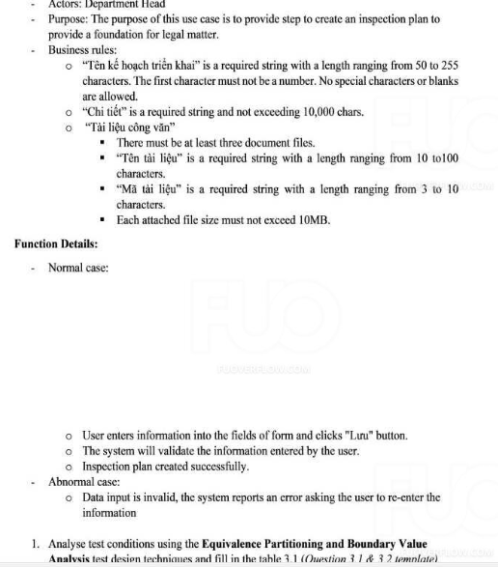
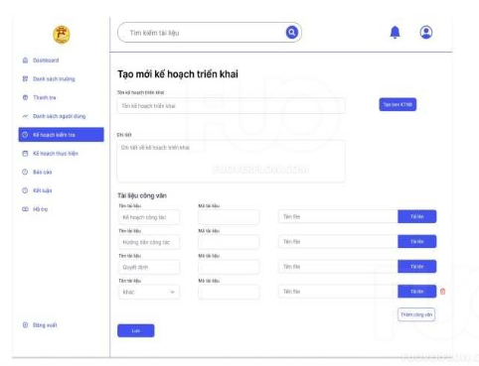
Condition | Valid Partitions | Tag | Invalid Partitions | Tag | Valid Boundaries | Tag | Invalid Boundaries | Tag
Tên kế hoạch triển khai | 50 - 255 chars | VP1 | < 50 chars | IP1 | 50 chars | VB1 | 49 chars | IB1
 | valid chars | VP2 | > 255 chars | IP2 | 255 chars | VB2 | 256 chars | IB2
 |  |  | starts with number | IP3 |  |  | starts with number | IB3
 |  |  | special characters | IP4 |  |  | special characters | IB4
 |  |  | contains blanks | IP5 |  |  | contains blanks | IB5
Chi tiết | 0 - 10,000 chars | VP3 | > 10,000 chars | IP6 | 0 chars | VB3 | 10,001 chars | IB6
 |  |  |  |  | 10,000 chars | VB4
Số tài liệu | >= 3 files | VP4 | < 3 files | IP7 | 3 files | VB5 | 2 files | IB7
 |  |  | > 10MB per file | IP8 | 10MB per file | VB6 | > 10MB per file | IB8
Tên tài liệu | 10 - 100 chars | VP5 | < 10 chars | IP9 | 10 chars | VB7 | 9 chars | IB9
 | valid chars | VP6 | > 100 chars | IP10 | 100 chars | VB8 | 101 chars | IB10
 |  |  | special characters | IP11 |  |  | special characters | IB11
 |  |  | contains blanks | IP12 |  |  | contains blanks | IB12
Mã tài liệu | 3 - 10 chars | VP7 | < 3 chars | IP13 | 3 chars | VB9 | 2 chars | IB13
 | valid chars | VP8 | > 10 chars | IP14 | 10 chars | VB10 | 11 chars | IB14
 |  |  | special characters | IP15 |  |  | special characters | IB15
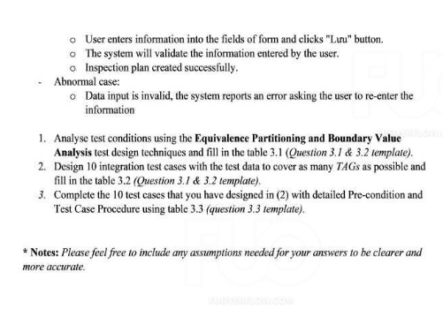
 |  |  | contains blanks | IP16 |  |  | contains blanks | IB16

* Notes: | Blue text is sample, needed to be deleted in the answer

